1
Sources fixes de combustion

Tableau de bord du poste |  |  |  | Indications du guide sectoriel
Emissions totales du poste | 4.29 | MtCO2e/an |  | Sources potentielles |  | Chaudières, groupes électrogènes, fours, etc.
Version | v1.0.f |  |  | Données spécifiques |  | Il s’agit de récupérer par type de combustible, les données annuelles de consommation à partir du suivi interne réalisé ou des factures. (en kWh, litres ou m3)
Satisfaction | Bon ordre de grandeur

Numéro de version | v1.0.f
Emissions totales | 4.2942955461 | MtCO2e
Satisfaction vis-à-vis de la version | Bon ordre de grandeur

Carte d'identité de la version
Hypothèses | Hyp 1 : Les données du CEREN sur la division 86 sont transposables aux autres établissements de santé Hyp 2 : On suppose que la catégorie "autres combustibles" est du bois énergie Hyp 3 : On suppose que la part de l'électricité dédiée à la cuisson est similaire pour les établissements de la division 86 et pour les établissements hors division 86 Hyp 4 : La consommation d'énergie par agent est similaire dans l'administration de la santé, dans l'administration publique et dans la complémentaire santé
Données et sources | (1) CONSOMMATION ENERGETIQUE PAR ACTIVITE DU SECTEUR TERTIAIRE en 2017, 2018 et 2019, fenêtre 3, https://www.statistiques.developpement-durable.gouv.fr/consommation-denergie-par-usage-du-tertiaire (2) Tableau-maître v8.51, Association Bilan Carbone (3) Répartition des énergies renouvelables en France, https://www.statistiques.developpement-durable.gouv.fr/edition-numerique/chiffres-cles-energies-renouvelables-2021/1-les-energies-renouvelables-en-france (4) Base carbone de l'ADEME, https://bilans-ges.ademe.fr/fr/basecarbone/donnees-consulter/ (5) Décarbonons l'administration publique, https://theshiftproject.org/article/decarboner-ladministration-publique-rapport-octobre-2021/
Méthodologie | Notre méthodologie se divise ici en 2 parties. Pour la première partie qui concerne les établissements de santé publics, privés à but lucratif et privé à but non lucratif ainsi que la médecine de ville, nous avons utilisé les données sur la consommation énergétique de de chacune de ce classes de bâtiments (données CEREN) que nous avons ensuite multipliée par le FE adapté Pour la deuxième partie, on utilise les données de surfaces calculées poste 10 pour estimer à l'aide des données du CEREN les consommations des autres établissements de santé.
Données manquantes
Limites, pistes d'amélioration | Incertitude pour certains FE (facteurs d'émissions), notamment bois-énergie ; pour la seconde partie on ne prend en compte que chauffage et ECS (Eau Chaude Sanitaire)
Entités du périmètre concernées | Tout le périmètre
Commentaires généraux | Bon ordre de grandeur
Date | 2022-01-17

Partie 0 : Synthèse des résultats
 |  | Energie consommée en Gwh |  |  | Emissions en Mtco2
 | Empreinte carbone totale (hors électricité, hors cuisson, avec chaleur) (MtCO2) | Gaz | Fioul | Autres combustibles | Gaz | Fioul | Autres combustibles
Etablissements d'officine | 0.07 | 163.09 | 93.10 | 32.79 | 0.04 | 0.03 | 0.00
Médecine libérale (hors établissements d'officine) | 0.64 | 1781.15 | 750.14 | 80.19 | 0.40 | 0.24 | 0.01
établissements hospitaliers | 1.72 | 4827.51 | 2033.13 | 217.34 | 1.10 | 0.66 | 0.04
établissements d'accueil pour personnes âgées | 1.05 | 2514.84 | 1435.66 | 505.64 | 0.57 | 0.47 | 0.02
établissements d'accueil pour enfants handicapés | 0.18 | 441.11 | 251.82 | 88.69 | 0.10 | 0.08 | 0.00
établissements d'accueil pour adultes handicapés | 0.49 | 1175.65 | 671.15 | 236.38 | 0.27 | 0.22 | 0.01
Administration publique et complémentaire santé | 0.13974138308
Total | 4.29 | 10,903 | 5,235 | 1,161 | 2.48 | 1.70 | 0.08

Part des émissions par type de combustible
Part des consommations d'énergie par type de combustible

Partie I: Estimation de l'empreinte carbone de l'énergie hors électricité dans les établissements de santé de la division 86 CEREN

Les activités pour la santé humaine décrites dans cette division s'exercent sous des formes variées, publiques ou privées, en pratique libérale ou en établissement, sous la responsabilité de médecins ou de personnel para médical. On ne vise pas ici les caractéristiques réglementaires des professions de santé, salariées ou libérales, mais celles des unités de production. Cette division comprend les activités des établissements hospitaliers de court ou long séjour, publics ou privés, sous la responsabilité de médecins, qui offrent des services d'hébergement et qui assurent un diagnostic et un traitement médical aux patients. Elle couvre les activités de pratique médicale et de pratique dentaire de nature générale ou spécialisée, correspondant à des formules de consultation, de diagnostic, de soins et de prescriptions, au cabinet du praticien. Cette division comprend, en outre, les activités afférentes à la santé humaine qui ne sont pas dispensées dans des hôpitaux ou par des médecins, mais généralement exercées par des praticiens paramédicaux exécutant sous leur responsabilité des actes prescrits par un médecin.

La division 86 couvre donc les établissements hospitaliers, ainsi que la médecine de ville. Elle ne comprend pas les pharmacies.

Etape de calcul

On ne prends pas ici en compte l'énergie destinée à la cuisson, cette énergie étant comptée dans le facteur d'émission de l'alimentation (poste 9.alimentaire)
Énergie consommée | Usages | 2019 | Unités | 2019 | Unités | FE | Unité | Source | Empreinte carbone | Unité | (1) | Estimation du facteur d'émission Bois énergie
Gaz naturel | Chauffage | 4,514 | GWh PCS | 4063.2616202 | GWh PCI | 0.227 | kgCO2e/kWh PCI | ADEME Gaz naturel - 2015 - mix moyen - consommation, France continentale, France | 922360387.78 | kgCO2e |  | Composantes | Pourcentage | Facteur d'émission | Unité | Source
Gaz naturel | Eau chaude sanitaire | 1,935 | GWh PCS | 1742.0132766 | GWh PCI | 0.227 | kgCO2e/kWh PCI | ADEME Gaz naturel - 2015 - mix moyen - consommation, France continentale, France | 395437013.78 | kgCO2e |  | Plaquettes forestières | 45 | 0.0123 | kgCO2e/kWh PCI | (4) Plaquettes forestières - Humides (45% humidité)
Gaz naturel | Cuisson | 381 | GWh PCS | 343.28893902 | GWh PCI | 0.227 | kgCO2e/kWh PCI | ADEME Gaz naturel - 2015 - mix moyen - consommation, France continentale, France | 77926589.158 | kgCO2e |  | Plaquettes bocagères | 9.5 | 0.0123 | kgCO2e/kWh PCI | (4) Plaquettes forestières - Humides (45% humidité)
Gaz naturel | Refroidissement/climatisation | 0 | GWh PCS | 0 | GWh PCI | 0.227 | kgCO2e/kWh PCI | ADEME Gaz naturel - 2015 - mix moyen - consommation, France continentale, France | 0 | kgCO2e |  | Connexes de l'industrie du bois | 17 | 0.0149 | kgCO2e/kWh PCI | (4) Connexes transformation bois
Gaz naturel | Autres usages | 511 | GWh PCS | 460.08809932 | GWh PCI | 0.227 | kgCO2e/kWh PCI | ADEME Gaz naturel - 2015 - mix moyen - consommation, France continentale, France | 104439998.55 | kgCO2e |  | Sous-produits agricoles et industriels | 17
GPL | Chauffage | 82 | GWh PCI |  |  | 0.272 | kgCO2e/kWh PCI | ADEME https://www.bilans-ges.ademe.fr/fr/basecarbone/donnees-consulter/liste-element?recherche=gpl | 22395884.643 | kgCO2e |  | Bois en fin de vie | 7 | 0.0109 | kgCO2e/kWh PCI | (4) Déchets bois - "Propres"
GPL | Eau chaude sanitaire | 36 | GWh PCI |  |  | 0.272 | kgCO2e/kWh PCI | ADEME https://www.bilans-ges.ademe.fr/fr/basecarbone/donnees-consulter/liste-element?recherche=gpl | 9695196.0451 | kgCO2e |  | bois déchet « adjuvanté » | 4 | 0.0174 | kgCO2e/kWh PCI | (4) Déchets bois - "Adjuvantés"
GPL | Cuisson | 46 | GWh PCI |  |  | 0.272 | kgCO2e/kWh PCI | ADEME https://www.bilans-ges.ademe.fr/fr/basecarbone/donnees-consulter/liste-element?recherche=gpl | 12392755.268 | kgCO2e |  | Granulés et autres | 0.5 | 0.0113 | kgCO2e/kWh PCI | (4) Granulés - Blancs français (issus de connexe de scierie)
GPL | Refroidissement/climatisation | 0 | GWh PCI |  |  | 0.272 | kgCO2e/kWh PCI | ADEME https://www.bilans-ges.ademe.fr/fr/basecarbone/donnees-consulter/liste-element?recherche=gpl | 0 | kgCO2e |  |  | Moyenne | 0.012954216867
GPL | Autres usages | 15 | GWh PCI |  |  | 0.272 | kgCO2e/kWh PCI | ADEME https://www.bilans-ges.ademe.fr/fr/basecarbone/donnees-consulter/liste-element?recherche=gpl | 4073729.7477 | kgCO2e
Fioul | Chauffage | 1,686 | GWh PCI |  |  | 0.324 | kgCO2e/kWh PCI | ADEME Fioul domestique, France continentale | 546229759.39 | kgCO2e |  | Estimation facteur d'emission "Energies renouvelables"
Fioul | Eau chaude sanitaire | 349 | GWh PCI |  |  | 0.324 | kgCO2e/kWh PCI | ADEME Fioul domestique, France continentale | 112948325.54 | kgCO2e |  | Source d'énergie | Part de la production d'énergie primaire française | Source | Facteur d'émission | Unité | Source
Fioul | Cuisson | 7 | GWh PCI |  |  | 0.324 | kgCO2e/kWh PCI | ADEME Fioul domestique, France continentale | 2398869.0596 | kgCO2e |  | Bois énergie | 33 | (3) | 0.012954216867 | kgCO2e/kWh
...

6
...
Consommation d’électricité
 | Empreinte carbone totale de l'électricité(hors cuisson) (MtCO2) |  | Consommation (en GWh)
Etablissements d'officine | 0.01 |  | Chauffage | Eau chaude sanitaire | Cuisson | Refroidissement/climatisation | Spécifique | Autres usages
Médecine libérale (hors établissements d'officine) | 0.11 | Médecine libérale (hors établissements d'officine) | 203.481713 | 157.74960768 | 102.94338093 | 488.1358366 | 1039.5255241 | 80.131451425
établissements hospitaliers | 0.29 | établissements hospitaliers | 614.48512038 | 427.5545057 | 279.01119373 | 1323.012332 | 2817.4638792 | 217.18319055
établissements d'accueil pour personnes âgées | 0.22 | Total | 818 | 585 | 382 | 1,811 | 3,857 | 297
établissements d'accueil pour enfants handicapés | 0.04
établissements d'accueil pour adultes handicapés | 0.10
Administration publique et complémentaire santé | 0.04
Total | 0.77

Part des consommations d'électricité par type de consommation

Partie I: Estimation de l'empreinte carbone de l'énergie hors électricité dans les établissements de santé de la division 86 CEREN

Les activités pour la santé humaine décrites dans cette division s'exercent sous des formes variées, publiques ou privées, en pratique libérale ou en établissement, sous la responsabilité de médecins ou de personnel para médical. On ne vise pas ici les caractéristiques réglementaires des professions de santé, salariées ou libérales, mais celles des unités de production. Cette division comprend les activités des établissements hospitaliers de court ou long séjour, publics ou privés, sous la responsabilité de médecins, qui offrent des services d'hébergement et qui assurent un diagnostic et un traitement médical aux patients. Elle couvre les activités de pratique médicale et de pratique dentaire de nature générale ou spécialisée, correspondant à des formules de consultation, de diagnostic, de soins et de prescriptions, au cabinet du praticien. Cette division comprend, en outre, les activités afférentes à la santé humaine qui ne sont pas dispensées dans des hôpitaux ou par des médecins, mais généralement exercées par des praticiens paramédicaux exécutant sous leur responsabilité des actes prescrits par un médecin.

La division 86 couvre donc les établissements hospitaliers, ainsi que la médecine de ville. Cela ne comprend pas les pharmacies.

Etape de calcul
...

7
...
Consommation de vapeur, chaleur ou froid
 |  | Consommation des réseaux de chaleur (en GWh)
 | Empreinte carbone totale des réseaux de chaleur et de froid (MtCO2) | Chauffage | Eau chaude sanitaire | Empreinte carbone des réseaux de chaleur (MtCO2) | Empreinte carbone des réseaux de froid (MtCO2)
Etablissements d'officine | 0.0 | 10.8 | 3.0 | 0.0 | 0.0
Médecine libérale (hors établissements d'officine) | 0.0 | 85.7 | 23.9 | 0.0 | 0.0
établissements hospitaliers | 0.1 | 232.3 | 64.9 | 0.1 | 0.0
établissements d'accueil pour personnes âgées | 0.0 | 167.1 | 46.7 | 0.0 | 0.0
établissements d'accueil pour enfants handicapés | 0.0 | 29.3 | 8.2 | 0.0 | 0.0
établissements d'accueil pour adultes handicapés | 0.0 | 78.1 | 21.8 | 0.0 | 0.0
Total | 0.2 | 603.5 | 168.5 | 0.2 | 0.0

Part des consommations des réseaux de chaleur par type de consommation
Part des consommations des réseaux de chaleur et de froid

Partie I: Estimation de l'empreinte carbone de l'énergie hors électricité dans les établissements de santé de la division 86 CEREN

Les activités pour la santé humaine décrites dans cette division s'exercent sous des formes variées, publiques ou privées, en pratique libérale ou en établissement, sous la responsabilité de médecins ou de personnel para médical. On ne vise pas ici les caractéristiques réglementaires des professions de santé, salariées ou libérales, mais celles des unités de production. Cette division comprend les activités des établissements hospitaliers de court ou long séjour, publics ou privés, sous la responsabilité de médecins, qui offrent des services d'hébergement et qui assurent un diagnostic et un traitement médical aux patients. Elle couvre les activités de pratique médicale et de pratique dentaire de nature générale ou spécialisée, correspondant à des formules de consultation, de diagnostic, de soins et de prescriptions, au cabinet du praticien. Cette division comprend, en outre, les activités afférentes à la santé humaine qui ne sont pas dispensées dans des hôpitaux ou par des médecins, mais généralement exercées par des praticiens paramédicaux exécutant sous leur responsabilité des actes prescrits par un médecin.

La division 86 couvre donc les établissements hospitaliers, ainsi que la médecine de ville. Cela ne comprend pas les pharmacies.

Etape de calcul

On ne prends pas ici en compte l'énergie destinée à la cuisson, cette énergie étant comptée dans le facteur d'émission de l'alimentation (poste 9.alimentaire)
Énergie consommée | Usages | 2019 | Unités | 2019 | Unités | FE | Unité | Source | Empreinte carbone | Unité | (1)
...

9.alimentaire
...
Achat de produits et services / Sous-poste Alimentaire
Hypothèses | Hyp1: le nombre de repas servis en France est proportionnel au nombre de lits et de places dans les établissements. Hyp 2 : On suppose que les petits déjeuners, goûters, collations, et boissons servis représentent un repas chaque deux repas comptabilisés Hyp3 : Chaque professionnel libéral consomme un repas par jour dans le cadre de ses fonctions Hyp4 : Aucun repas n'est servi aux patients dans le cadre des consultations dans les cabinets libéraux Hyp5 : Pour les infirmiers, les masseurs kiné, les ergothérapeutes et les psychomotriciens, on considère que les libéraux ou mixtes mangent tous à l'extérieur de l'hôpital (alors que normalement il faudrait uniquement prendre en compte les libéraux exclusifs) Hyp6 : Les professionnels libéraux travaillent 5 jours par semaine, prennent 25 jours de congés et il y a 11 jours fériés par an. Ils travaillent donc 225 jours. Hyp7 : Pour les établissements pour personnes âgées ou en situation de handicap, on utilise la même relation nombre de places,lits/nombre de repas servis
Données et sources | (1) LES CHIFFRES CLÉS DE L’OFFRE DE SOINS, 2017, Page 5 https://solidarites-sante.gouv.fr/IMG/pdf/dgos_cc_2018_02_16_a_web_pages_hd.pdf (2) LES CHIFFRES CLÉS DE L’OFFRE DE SOINS, 2017, Page 15 https://solidarites-sante.gouv.fr/IMG/pdf/dgos_cc_2018_02_16_a_web_pages_hd.pdf (3) Base carbone de l'ADEME, repas moyen, https://www.bilans-ges.ademe.fr/fr/accueil/documentation-gene/index/page/Repas (4)Répartition du nombre de lits des établissements médico-sociaux par type, https://www.insee.fr/fr/statistiques/4277754?sommaire=4318291 (5)Nombre de résidents par catégorie d'établissement https://drees.solidarites-sante.gouv.fr/sites/default/files/er1015.pdf (6) APPROCHE DU COUT COMPLET DES PERTES ET GASPILLAGE ALIMENTAIRE EN RESTAURATION COLLECTIVE ,Page 45, https://presse.ademe.fr/wp-content/uploads/2016/09/cout-complet-pertes-gaspillage-restauration-collective-rapport.pdf (7) APPROCHE DU COUT COMPLET DES PERTES ET GASPILLAGE ALIMENTAIRE EN RESTAURATION COLLECTIVE ,Page 5, https://presse.ademe.fr/wp-content/uploads/2016/09/cout-complet-pertes-gaspillage-restauration-collective-rapport.pdf (8) Données sur les établissements pour individus handicapés, "télecharger les données", https://drees.solidarites-sante.gouv.fr/publications/etudes-et-resultats/loffre-daccueil-des-personnes-handicapees-dans-les-0 (9) Périmètre secteur santé v1.10, sur Nextcloud au chemin Projet/PTEF/25 BC services/Livrables/périmètres/santé (10) données sur les professionels travaillant dans les cabinets médicaux, https://www.ompl.fr/images/Publications/EtudesBranches/sante/Cabinetsmedicaux/2014-_etude_cab._medicaux-portrait_statistique.pdf (11) Rapport sur la restauration collective, https://presse.ademe.fr/wp-content/uploads/2016/09/cout-complet-pertes-gaspillage-restauration-collective-rapport.pdf
Méthodologie | Pour estimer l'empreinte carbone associée à l'alimentation dans le secteur de la santé, il faut commencer par estimer le nombre de repas servis chaque année. Pour cela nous avons eu 2 approches "bottom up" différentes en fonction des entités conernées. Pour les établissements de santé privés et publics, les EHPA et les établissements et servces pour enfants et adultes handicapés nous avons estimé le nombre de repas servis en utilisant le nombre de lits et de places dans ces établissements. Pour pouvoir faire cela nous avons préalablement défini une relation entre le nombre de lits et places et le nombre de repas servis par an Pour les autres entités qui composent notre périmètre (notamment les professionnels libéraux), nous ne pouvons pas partir du nombre de lits et de places car cela n'a pas de sens. Aussi, pour ces entités, nous n'avons pas à prendre en compte les repas des patients car ces entités n'ont pas pour vocation à les acceuillir. Nous avons donc uniquement pris en compte les repas consommés par les professionnels de santé et le personnel non médical.
Données manquantes | Données sur les collations/goûter/petits déjeuner
Limites, pistes d'amélioration | Etudier les caractéristiques des repas servis dans les établissements de santé et les EHPA. Appeler un CH pour demander si dans les repas servis il y a le petit dej.
Entités du périmètre concernées | Tout le périmètre
Commentaires généraux
Date | 2022-12-08

Partie 0: Synthèse des résultats

 | EN millions de repas
 | Nombre de repas(millions) | Emissions (Mtco2)
Etablissements de santé | 550 | 1.46
EHPA | 744 | 1.97
ES "Handicap" | 584 | 1.55
Professions libérales | 111 | 0.23
Administration et complémentaire santé | 33 | 0.07
Total | 2022 | 5.27

 | Nombre de repas
Établissements de santé | 367
EHPA | 496
ES "Handicap" | 389
Total | 1252
 |  |  |  |  | Part des émissions associées aux achats d'aliments
 | Nombre de lits et places
Etablissements de santé | 481,034
EHPA | 651,073
ES "Handicap" | 510,620
Total | 1,642,727
Partie I: Estimation du nombre de repas servis dans les établissements de santé, les EHPA et les ES "Handicap"
Méthodo
On cherche une relation entre le nombre de repas servis et le nombre de lits et places dans de telles entités
Hyp1: le nombre de repas servis en France est proportionnel au nombre de lits et de places dans les établissements.
Lim1 : L'étude qui va être présentée se repose sur une étude sur un échantillon de centres hospitaliers et d'hôpitaux. Il aurait fallu inclure des établissements et services pour enfants et adultes handicapés pour mener une étude sur un échantillon vraiment représentatif. Ou distinguer plusieurs catégories.

Etape de calcul

Nombre de repas servi en fonction du nombre de llits et de places
0 | 0
0 | 0
0 | 0
0 | 0
0 | 0
0 | 0
0 | 0
0 | 0
0 | 0
0 | 0
0 | 0
0 | 0
0 | 0
0 | 0
0 | 0
0 | 0
0 | 0
0 | 0
0 | 0
Nombre de repas servi en fonction du nombre de lits et de places
872 | 704080
1693 | 1340086
1147 | 796543
828 | 605160
703 | 513767
996 | 616916
1303 | 829846
605 | 340000
584 | 491730
916 | 595144
1272 | 881042
455 | 484270
1437 | 1061376
661 | 460194
1156 | 797152
 | 1991229
464 | 252327
778 | 614004
2951 | 2505131
 |  |  |  |  |  | Nom
 |  |  |  |  |  | CH Nord deux sevre
 |  |  |  |  |  | CH le mans
 |  |  |  |  |  | Ch de perpignan
 |  |  |  |  |  | CH de valence
 |  |  |  |  |  | CENTRE HOSPITALIER ALPES LEMAN
 |  |  |  |  |  | CENTRE HOSPITALIER DE ROANNE
 |  |  |  |  |  | CH de Niort
 |  |  |  |  |  | CENTRE HOSPITALIER DE LAVAUR
 |  |  |  |  |  | CENTRE HOSPITALIER GUINGAMP
 |  |  |  |  |  | CH de bourges
 |  |  |  |  |  | Centre Hospitalierde Périgueux
 |  |  |  |  |  | CENTRE HOSPITALIER DE SAUMUR
 |  |  |  |  |  | CH annecy genevois
 |  |  |  |  |  | CH de chinonais
 |  |  |  |  |  | CH de laval
 |  |  |  |  |  | CH Reims
 |  |  |  |  |  | CH de rambouillet
 |  |  |  |  |  | CH chateaubriant-Nozay-Pouance
 |  |  |  |  |  | CHU de toulouse

Résultat
Nous trouvons une relation quasi-linéaire entre le nombre de repas servis et le nombre de lits et places dans les CH. Le coefficient de correlation est proche de 1.
Nous prenons donc comme hypothèse que le nombre de repas est donnée par la fonction : |  |  | f(x)=762,1x | où x représente le nombre de lits et de places

Etape de calcul
On répertorie le nombre de lits et places dans nos entités considérées
Lim2 : Les données trouvées ne correspondent pas toutes à la même année
...

9.médicaments
...
 |  | MtCO2e
Achat de produits et services / Sous-poste Médicaments
Carte d'identité de la version
Hypothèses
Données et sources | (1) Base empreinte, ADEME (2) DRESS, "Les dépenses de santé en 2018", 2018, page 48, https://drees.solidarites-sante.gouv.fr/sites/default/files/2020-07/cns2019.pdf
Méthodologie | L'idée est d'utiliser le FE proposé par l'ADEME pour les médicaments puis de trouver le flux monétaire associé à cette vente en france. En ayant la quantité de médicaments vendue en france et le FE en kgCO2/€ de médicament on peut en déduire l'empreinte carbone associée à ce sous poste
Données manquantes | L'intensité carbone exacte
Limites, pistes d'amélioration | Ce modèle ne différencie pas les médicaments entre eux. Pour estimer l'empreinte globale cela ne pose pas trop de problème mais si on veut descendre d'un étage au niveau de la granularité, il faudrait évaluser l'intensité carbone par type de pathologie. Donc d'avoir des FE en kgCO2/€ pour les médicaments pour traiter le diabète, les insuffisances rénales... Cela nous serait surtout utile pour parler de surmédication et de prévention dans le cas de certaines pathologies
Entités du périmètre concernées | Toutes
Commentaires généraux
Date | 2023-01-22

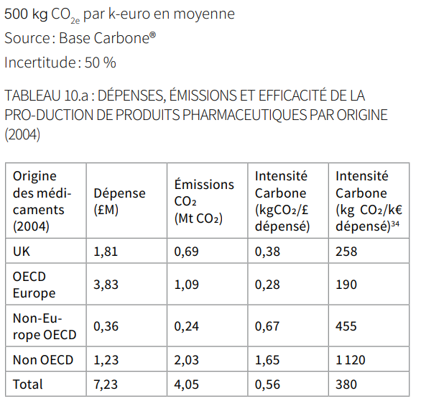
Estimation pour les médicaments: | 500.0 | TCO2 par million d'euros | (1)
 | 0.5 | kg/€ |  | (1)
Marché pharmaceutitque pour officine | 21.3 | Md€ | (2)
Marché pharmaceutitque pour hôpital | 7.6 | Md€ | (2)

Empreinte carbone des achats de médicaments pour les officines | 10,650,000.00 | TCO2
Empreinte carbone des achats de médicaments pour leshôpitaux | 3,800,000.00 | TCO2
Total | 14,450,000.00
Empreinte carbone pour les Officines | 10.65
Empreinte carbone pour les autres Établissements | 3.80
Total | 14.450
 |  | TCO2
 |  | MTCO2

9.dispositifs_médicaux
...
Achat de produits et services / Sous-poste Médicaments
La source (3) nous fournit les données des exportations et des importations des dispositifs en prenant en comte 7 codes produits.
Toutefois, ces 7 codes produits ne couvrent pas tous le périmètre des disposotifs médicaux pris en compte (par exemple, les logiciels, ou les compléments alimentaires médicaux)

On fait donc l'hypothèse que le ratio entre les DM couverts par les 7 codes produits et les DM couverts par notre périmètre est similaire pour les importations et les exportations
Hyp. 2 : Le ratio centre les DM couverts par les 7 codes produits de la source (3) et l'ensemble des DM est similaire pour les importations et les exportations

CA des exports (uniquement DM couverts par 7 codes produits) | 8.4466 | Md$ | (3)
CA des imports (uniquement DM couverts par 7 codes produits) | 10.7 | Md$ | (3)
Ratio CA exports 7 produits/CA export total | 0.93851111111 | Md$/Md€
CA des imports | 11.358416404 | Md€
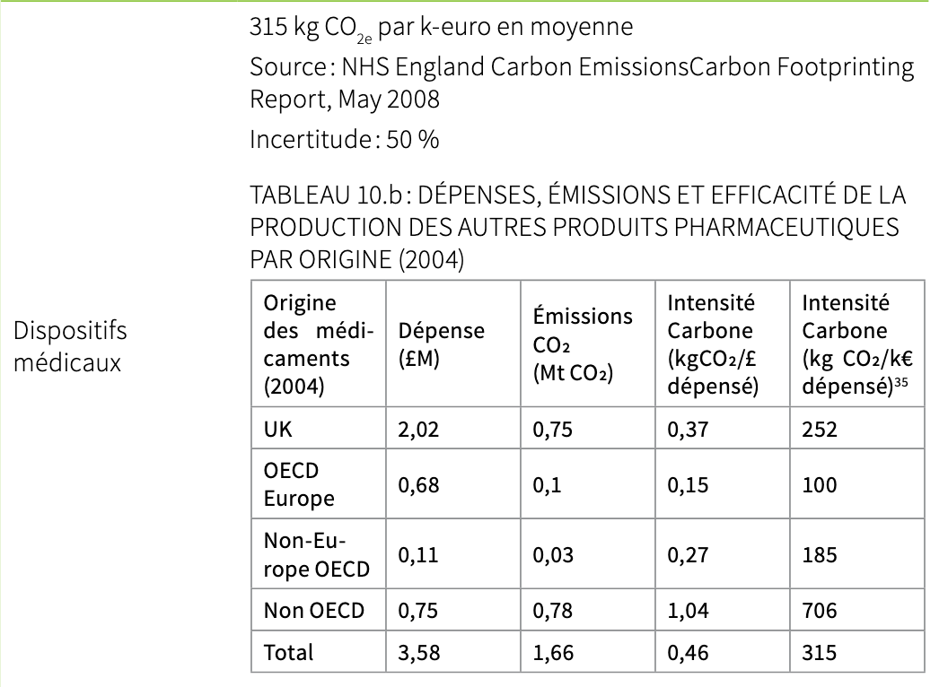
CA des DM consommés en France | 32.3584164 | Md€ |  | (1)

Etape de calcul

Facteur d'émission des dispositifs médicaux | 315.0 | TCO2 par million d'euros | (1)
 | 0.315 | kg/€
Marché des dispositifs médicaux | 32.4 | Md€ | (2)

Empreinte carbone des achats de DM en France | 10,192,901.17 | TCO2
 | 10.192901167 | MTCO2

9. Linge
...
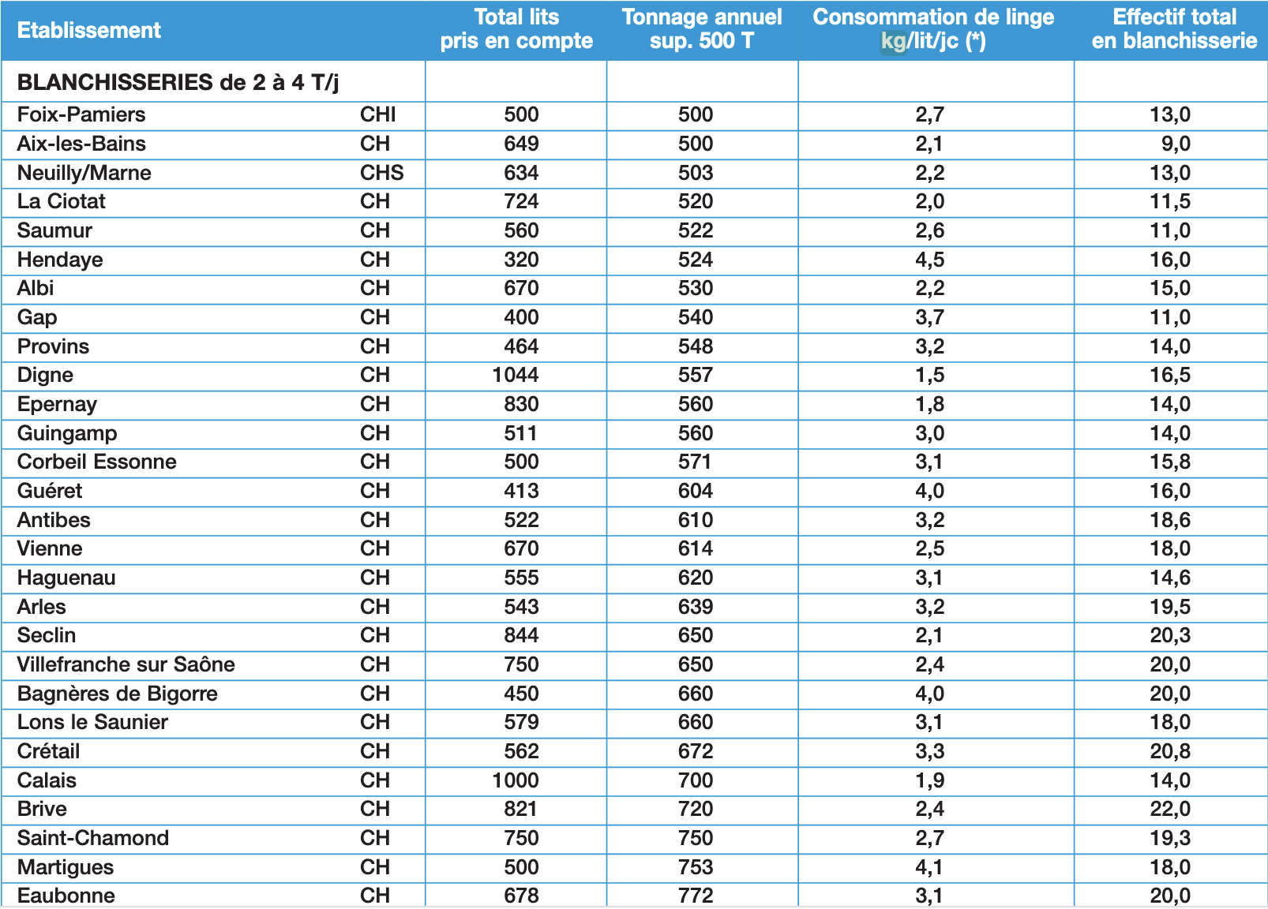
...
Nom | lits et places | Tonnes de linge hospitalier traité
Anonyme | 1272 | 1320
Anonyme | 455 | 724
Anonyme | 2576 | 5110
Anonyme | 801 | 786
Anonyme | 778 | 1719
Anonyme | 872 | 523
Anonyme | 916 | 1697
Anonyme | 464 | 415
Anonyme | 1437 | 3018
Anonyme | 661 | 550.14
Tonnes de linges traités par an en fonction du nombre de lits et places
1693 | 2689
1147 | 1467
828 | 1606
703 | 773
996 | 1342
1303 | 1768
605 | 349
584 | 573
945 | 2215
1272 | 1320
455 | 724
2576 | 5110
801 | 786
778 | 1719
872 | 523
916 | 1697
464 | 415
1437 | 3018
661 | 550.14

Résultat
Nous trouvons une relation quasi-linéaire entre la quantité de linge traité et le nombre de lits et places dans les établissements de santé. Le coefficient de correlation est de 0,92.
Nous prenons donc comme hypothèse que la quantité de lingne traité chaque année est donnée par : |  | f(x) = | 1.6232 | x | où x représente le nombre de lits et de places. Le résultat est en tonnes de linge lavé.

Etape de calcul
Nous répertorions le nombre de lits et places à prendre en compte (en excluant les CHU, les CH et les CH spécialisés en psy) pour les établissements de santé

Type d'établissement | Nombre de lits et places | (2)
...

10. SI
...
Immobilisations / Sous-poste Matériel informatique SIH
Méthodologie | Dans cette première version de calcul, nous allons uniquement nous intérésser aux établissements de santé et à la médecine de ville. L'idée est de se dire que ce poste est très compliqué à estimer (étant donné qu'il faut commencer par dresser un inventaire de tous les biens immobilisés, qu'il faut ensuite utiliser les bon FE pour chaque bien pour en déduite l'empreinte carbone totale du poste. Cela prendrait donc bcp de temps (et les données ne sont pas disponibles). Or, quand on regarde les BC des différents CH, on constate que ce poste est négligeable devant les immobilisations des bâtiments par exemple. Pour ces postes, nous allons réfléchir en ordre de grandeur. Nous sommes assez confiant concernant l'estimation de l'empreinte carbone des immobilisations. L'idée va donc être de faire des hypothèses concernant la part de l'immobilisation du système informatique dans l'empreinte totale des immobilisations. Avec un produit en croix par rapport aux émissions de l'immobilisation des bâtiments, on pourra en déduire les émissions pour ces sous-postes. Pour l'administration publique et la complémentaire santé, on utilise les dépenses des différents ministères en matériel informatique
Données manquantes | Les vrais pourcentages de cette partie des immobilisaition pour le médico-sociale et les établissements de santé.
Limites, pistes d'amélioration | Cette méthode n'est pas très précise (car elle part de proportion au doigt mouillé et d'un calcul avec une certaine incertitude (celui de l'immob des bâtiments)). Aussi, elle n'est pas suffisament désagrégé pour comprendre d'où provient la majorité des immob du système informatique.
Entités du périmètre concernées | Toutes
Commentaires généraux | Ce résultat prend compte des rénovations des bâtiments
Date | 2022-12-05

Partie I: Estimation de l'empreinte associée à l'immobilisation de l'informatique pour les établissements de santé et la médecine de ville

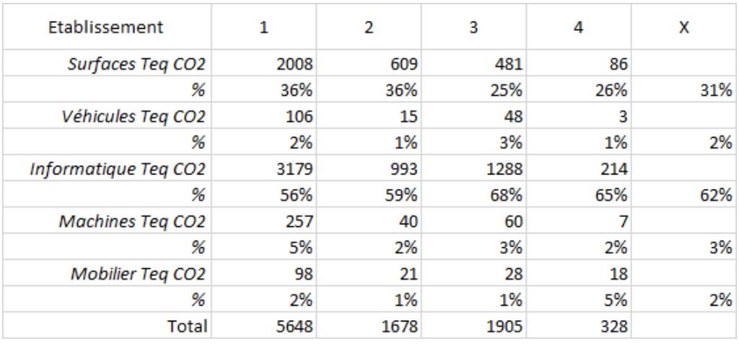
Emissions des bâtiments des établissements de santé (MTCO2) | Part des bâtiments dans les émissions des immob | Emissions du SI des établissements de santé (MTCO2e) | Part du SI dans les émissions des immob | Concernant les établissements de santé, les proportions viennent du tableau suivant qui nous a été communiqué
0.65 | 0.31 | 1.32 | 0.63

Partie II: Estimation de l'empreinte associée à l'immobilisation de l'informatique pour la médecine de ville

Emissions des bâtiments de la médecine de ville (MTCO2) | Part des bâtiments dans les émissions des immob | Emissions du SI de la médecine de ville (MTCO2e) | Part du SI dans les émissions des immob
0.17 | 0.55 | 0.08 | 0.25

Partie III: Estimation de l'empreinte associée à l'immobilisation de l'informatique pour le médico social

Emissions des bâtiments du médico social (MTCO2) | Part des bâtiments dans les émissions des immob | Emissions du SI du médico social (MTCO2e) | Part du SI dans les émissions des immob
0.81 | 0.55 | 0.37 | 0.25

Partie III: Emissions de l'administration publique et de la complémentaire santé

Etape de calcul
Estimons les dépenses informatiques par personnel dans l'administration publique

 |  | Unité | Source
Dépenses en matériel informatique | 1473600 | k€ | (2)
Effectif | 5951793 |  | (3)

Hyp 4 : Les dépenses informatiques par agent est similaire dans l'administration de la santé, dans l'administration publique et dans la complémentaire santé
Le tableau suivant provient de la feuille de calcul annexe intitulée "Effectif admin & comp santé"
 | Effectifs
Administration de la santé | 98434
Complémentaire santé | 50086
...

2
...
Sources mobiles de combustion
Partie 0 : Synthèse des résultats
 | Emissions associés aux services d'urgence |  |  |  |  |  | Emission associés au transport interhospitalier et domiciles/établissements
Service d'urgence | Sapeurs-pompiers | SMUR | Ambulances privées | Forces de l'ordre | Hélicoptères | Total urgences | SMUR | Ambulances privées | taxis conventionnés | VSL | Hélicoptères | Total interventions secondaires
Emissions de CO2 (MtCO2e) | 0.026 | 0.004 | 0.025 | 0.001 | 0.009 | 0.066 | 0.001 | 0.076 | 0.052 | 0.070 | 0.016 | 0.215

Service d'urgence | Emissions associés aux services d'urgence (hors hélicoptères) | Emission associés au transport interhospitalier et domiciles/établissements (hors hélicoptères) | Hélicoptères
Emissions de CO2 (MtCO2e) | 0.06 | 0.20 | 0.02

Part des émissions des services de transport d'urgence
Part des émissions des services de transport interhospitaliers et domiciles/établissements de santé

Partie I - Urgences (véhicules terrestres)

Etape de calcul
Dans un premier temps, on dénombre le interventions des différentes structures impliquées dans les urgences

Nombre d'interventions des sapeurs pompiers (SDIS + BSPP + BMPM)
Type d'intervention | Nombre d'intervention | Part de victime en urgence absolue ou relative | Part de décès ou de victimes "impliquées" | (1)
Secours à victime | 2,987,049 | 90 | 10
Accidents de la circulation | 293,700 | 85 | 15
TOTAL | 3,280,749
...

16.patients
...
Transport des clients et visiteurs / Sous-poste Patients
- Dont patient des ES Handicap | 3.01
- Dont visiteurs ES Handicap | 0.49
- Dont visiteurs EHPA | 2.13
Total patients | 28.18
Total visiteurs | 6.65
Total | 34.83

On peut comparer ce résultat avec les travaux du rapport "Mobilité quotidienne":
Ce rapport identifie 5% des 550Gkm de déplacement annuel pour "les soins et démarches administratives", soit 27,5 Gkm.

 | 1
Bilan des émissions des patients
Emissions totales | MtCO2e
Patients hôpitaux | 0.12
Patients consultations libéraux | 2.76
Accueil de jour en établissements pour personnes handicapées | 0.65
Total | 3.53

16.visiteurs
...
Transport des clients et visiteurs / Sous-poste Visiteurs
Kilométrage des visites en établissements pour personnes handicapées
Nombre moyen de visites journalières par patient | 20.00% | %
Personnes accueillies en internat | 166634 | places
Nombre total de visites | 33326.8 | visites/jour
Nombre total de visites | 12172613.7 | visites/an
Distance moyenne d'un trajet (aller et retour) | 40 | km
Kilométrage des visites en établissements pour personnes handicapées | 0.49 | Gkm/an

 | 1
Emissions transport visiteurs en établissements pour personnes handicapées (MtCO2e) | MtCO2e
Emissions | 0.056

Partie IV - Bilan

Emissions totales | Valeur (MtCO2e)
Visiteurs hôpitaux | 0.46
Visiteurs EPHA | 0.24
Visiteurs établissements pour personnes handicapées | 0.06
Total | 0.76052

22
...
Trajets domicile-travail des employés
Répartition par entité | Gpkm
Hôpitaux | 6.17
EPHA | 2.92
Etablissements pour adultes handicapés | 1.13
Etablissements pour enfants handicapés | 0.73
Médecine de ville | 3.64
Administration et complémentaire santé | 0.87
Total | 15.45

Etape de calcul
On calcule les émissions totales, en répartissant par entité du secteur de la santé.

FE déplacement mobilité quotidienne | Valeur | Unité
2020 | 0.114 | kgCO2e/pkm
2050 | 0.001 | kgCO2e/pkm

Emissions domicile-travail totales 2020 | Valeur | Unité
Hôpitaux | 0.71 | MtCO2e
EPHA | 0.33 | MtCO2e
Etablissements pour adultes handicapés | 0.13 | MtCO2e
Etablissements pour enfants handicapés | 0.08 | MtCO2e
Médecine de ville | 0.42 | MtCO2e
Administration et complémentaire santé | 0.10 | MtCO2e
Total | 1.76688 | MtCO2e

4
...
Émissions directes fugitives
Carte d'identité de la version
Hypothèses | Hyp 1 : On suppose que les données récupérées concernent tous les établissements de santé privés et publics. Donc que tous les établissements ont bien indiqué la quantité des gaz médicaux achetés et que les données utilisées sont complètes pour cette partie du périmètre Hyp 2 : Nous n'avons pas la composition quantitative et qualitative des bouteilles de 2l, 20l et 50l. Nous pouvons les déduire à partir d'un produit en croix avec les compositions des bouteilles de respective 5l, 15l et 47l. Hyp 3: Pour simplifier les calculs, on va supposer que 50% du volume des MEOPA correspond à du protxyde d'azote Hyp 4: La consommation de gaz médicaux par établissement est similaire dans les établissements hospitaliers ayant fourni des données exploitables à l'equête de l'ATIH, et dans les autres centres hospitaliers Hyp 5: Nous considérerons que les émissions sont uniquement dues aux fuites de HFC. Cette hypothèse est confirmée par l'étude source (9) figure I-2. Hyp 6 : On considère que les émissions surfaciques de HFC sont identiques dans la santé et dans le tertiaire. Hyp 7 : 70% des surfaces du tertaire sont chauffées. Cette hypothèse est confirmée par la source (11), table 1 Hyp 8 : Le ratio des surfaces chauffées et des surfaces climatisées est identique dans la santé et dans le tertiaire. Cette hypothèse est confirmée par l'étude (12), figure 47.
Données et sources | (1) ATIH, https://www.atih.sante.fr/sites/default/files/public/content/3982/analyseenquetemedicament2019_vf.pdf (2) Masse volumique du desflurane, https://fr.wikipedia.org/wiki/Desflurane (3) Masse volumique du sevoflurane, https://fr.wikipedia.org/wiki/S%C3%A9voflurane (4) Masse volumique du Isoflurane, https://fr.wikipedia.org/wiki/Isoflurane (5) Données sur le protoxyde d'azote, http://agence-prd.ansm.sante.fr/php/ecodex/rcp/R0302882.htm (6) Données sur le protoxyde d'azote 50%/ Oxygène 50%, http://agence-prd.ansm.sante.fr/php/ecodex/rcp/R0199134.htm (7) PRG du Desflurane, Isoflurane, Sevoflurane "https://journals.lww.com/anesthesia-analgesia/Fulltext/2012/05000/Assessing_the_Impact_on_Global_Climate_from.24.aspx https://pubs.acs.org/doi/pdf/10.1021/jp2077598" (8) PRG du Protoxyde d'Azote, https://www.bilans-ges.ademe.fr/documentation/UPLOAD_DOC_FR/index.htm?prg.htm (9) Répartition des fuites de fluides frigorigènes, https://www.ces.minesparis.psl.eu/Donnees/data12/1218-Inventaires-2015-final2.pdf (10) Emissions de HFC par le tertiaire, https://www.citepa.org/fr/secten/#download (11) Part des surfaces chauffées, https://archive-ouverte.unige.ch/unige:98199/ATTACHMENT01 (12) Surface totale du tertiaire (13) Réduire l’impact environnemental des inhalateurs dispensés en ville et à l’hôpital, respirez c’est possible ! Du diagnostic à l’action durable, https://www.sciencedirect.com/science/article/abs/pii/S2772953222006505
Méthodologie | Pour évaluer les émissions liées aux gaz médicaux, et pour ce caclul en particulier, nous avons uniquement estimé l'empreinte carbone associée à l'utilisation des gaz médicaux par les établissements de santé. Pour cela nous sommes partis des achats de Desflurane, Sevoflurane, Isoflurane et Protoxyde d'Azote par les établissements de santé. Nous avons converti le nombre de flacons achetés en masse de gaz achetés. Puis en utilisant les PRG de chacun des gaz nous en avons dédui l'empreinte carbone associée. En parallèle de cela, nous menons la même étude en partant cette fois ci des volumes et en déduisant les masses à partir des masses volumiques. L'objectif de cette deuxième étude est de s'assurer de la cohérence de nos résultats. ¨Pour évaluer les émissions liées aux fuites de gaz frigorigènes, nous adoptons une approche top-down: à partir des émissions de HFC du secteur tertaire, et en supposons que les fuites de HFC sont identiques pour toutes le surfaces, nous estimons les fuites de HFC de la santé (à l'aide de la surface de la santé et de la surface totale du tertiaire).
Données manquantes | La quantité des établissements concernés par l'étude de l'ATIH. La consommation des Gaz médicaux pour les établissements médicaux sociaux et la médecine de ville (cabinets de dentitste par exemple). Il manque également la consommation des gaz d'analyse.
Limites, pistes d'amélioration | Complèter ce modèle en complètant le périmè tre, et en intégrant les gaz d'analyse
Entités du périmètre concernées | Les établissements de santé publics et privés. Il manque la médecine de ville et le médico-sociale. En outre il manque les gaz d'analyse. Et pour les gaz médicaux il manque le monoxyde d'azote et le CO2.
Commentaires généraux | Penser à intégrer les déchets des laboratoires de biologie médiale. D'après un mail qui nous a été envoyé, cela représenterait une grande quantité de déchets.
Date | 2021-12-02

Répartition des émissions directes fugitives

Partie 0: Synthèse des résultats

 | Émission (MtC02)
Emissions dues aux gaz médicaux | 0.27203977365
Emissions dues aux inhalateurs | 0.31
Emissions dues aux fuites de fluides frigorifiques | 0.45998027976
Emissions directes fugitives totales | 1.0420200534

 | Masse totale délivrée (kg) | PRG | Émission (MtC02)
DESFLURANE | 59,954 | 2540 | 0.0930530016
ISOFLURANE | 730 | 510 | 0.0002275875
Protoxyde d'azote | 140,196 | 265 | 0.022701913342
MEOPA | 141,797 | 265 | 0.022961083589
SEVOFLURANE | 343,511 | 130 | 0.0272874732

Répartition des gaz médicaux par émissions totales liées à leur consommation
Répartition des gaz médicaux par masse totale délivrée

Partie I: Estimation de l'empreinte carbone associée à l'utilisation des gaz médicaux par les établissements de santé publics et privé
Méthodo
Pour ce poste et pour ce caclul en particulier, nous avons uniquement estimé l'empreinte carbone associée à l'utilisation des gaz médicaux par les établissements de santé. Pour cela nous sommes partis des achats de Desflurane, Sevoflurane, Isoflurane et Protoxyde d'Azote par ces établissements. Nous avons converti le nombre de flacons achetés en masse de gaz achetés. Puis en utilisant les PRG de chacun des gaz nous en avons dédui l'empreinte carbone associée. En parallèle de cela, nous menons la même étude en partant cette fois ci des volumes et en déduisant les masses à partir des masses volumiques. L'objectif de cette deuxième étude est de s'assurer de la cohérence de nos résultats.
Hyp 1 : On suppose que les données récupérées concernent tous les établissements de santé privés et publics. Donc que tous les établissements ont bien indiqué la quantité des gaz médicaux achetés et que les données utilisées sont complètes pour cette partie du périmètre
: Pour simplifier les calculs, on va supposer que 50% du volume des MEOPA correspond à du protxyde d'azote
Hyp 3: : Pour simplifier les calculs, on va supposer que 50% du volume des MEOPA correspond à du protxyde d'azote
...

11
...
déchets
Entités du périmètre concernées | Les établissements de santé publics et privés, la médecine de ville et le médico-social.
Commentaires généraux
Date | 2021-12-02

Partie 0: Résumé des résultats

 | Quantité (t) | Unité | Émission (MtC02) | Unité
DAOM | 575,904 | Tonnes | 0.21538825944 | MtCO2
DASRI | 172,718 | Tonnes | 0.16287294009 | MtCO2

Répartition des quantités de déchets produites par type de déchet
Répartition des émissions par type de déchet traité

Partie I: Estimation de l'empreinte carbone des déchets des établissements de santé et du médico social
Méthodo
On utilise la quantité de décehts qu'on répartir entre DAOM et DASRI produits et le FE approprié

Selon (1), les DASRI représenent en France un gisement de 170000 produits à 95% par les hopitaux et les établissements médico-sociaux avec hébergement (soit 161 500 tonnes)
De plus, toujours selon (1), les établissement shospitaliers et médico-sociaux avec hébergement produisent chaque année 700 000 tonnes de déchets
Hyp 1 : Sur les 700 000 tonnes de déchets, 161 500 sont des DASRI et les 538 500 tonnes restantes sont des déchets ménagers (DAOM).
Hyp2 : Les 700 000 tonnes de déchets correspondent en partie aux déchets des établissements médico-sociaux. On suppose qu'elles correspondent aux établissments de notre périmètre (même si dans ce cas, sont aussi inclus les déchets du secteur social). Cette hypothèse est possible d'autant plus que ces données sont de 2012 et ce chiffre a sûrement augmenté aujourd'hui. donc les 700 000 tonnes sous estiment sans doute les décehts réellement produits par cette partie du périmètre.
...

Annexe 2
Effectif de l'administration de la santé et de la complémentaire santé

Partie 0: Bilan
 | Effectifs
Administration de la santé | 98434
Complémentaire santé | 50086

Partie I: Effectifs de l'administration de la santé

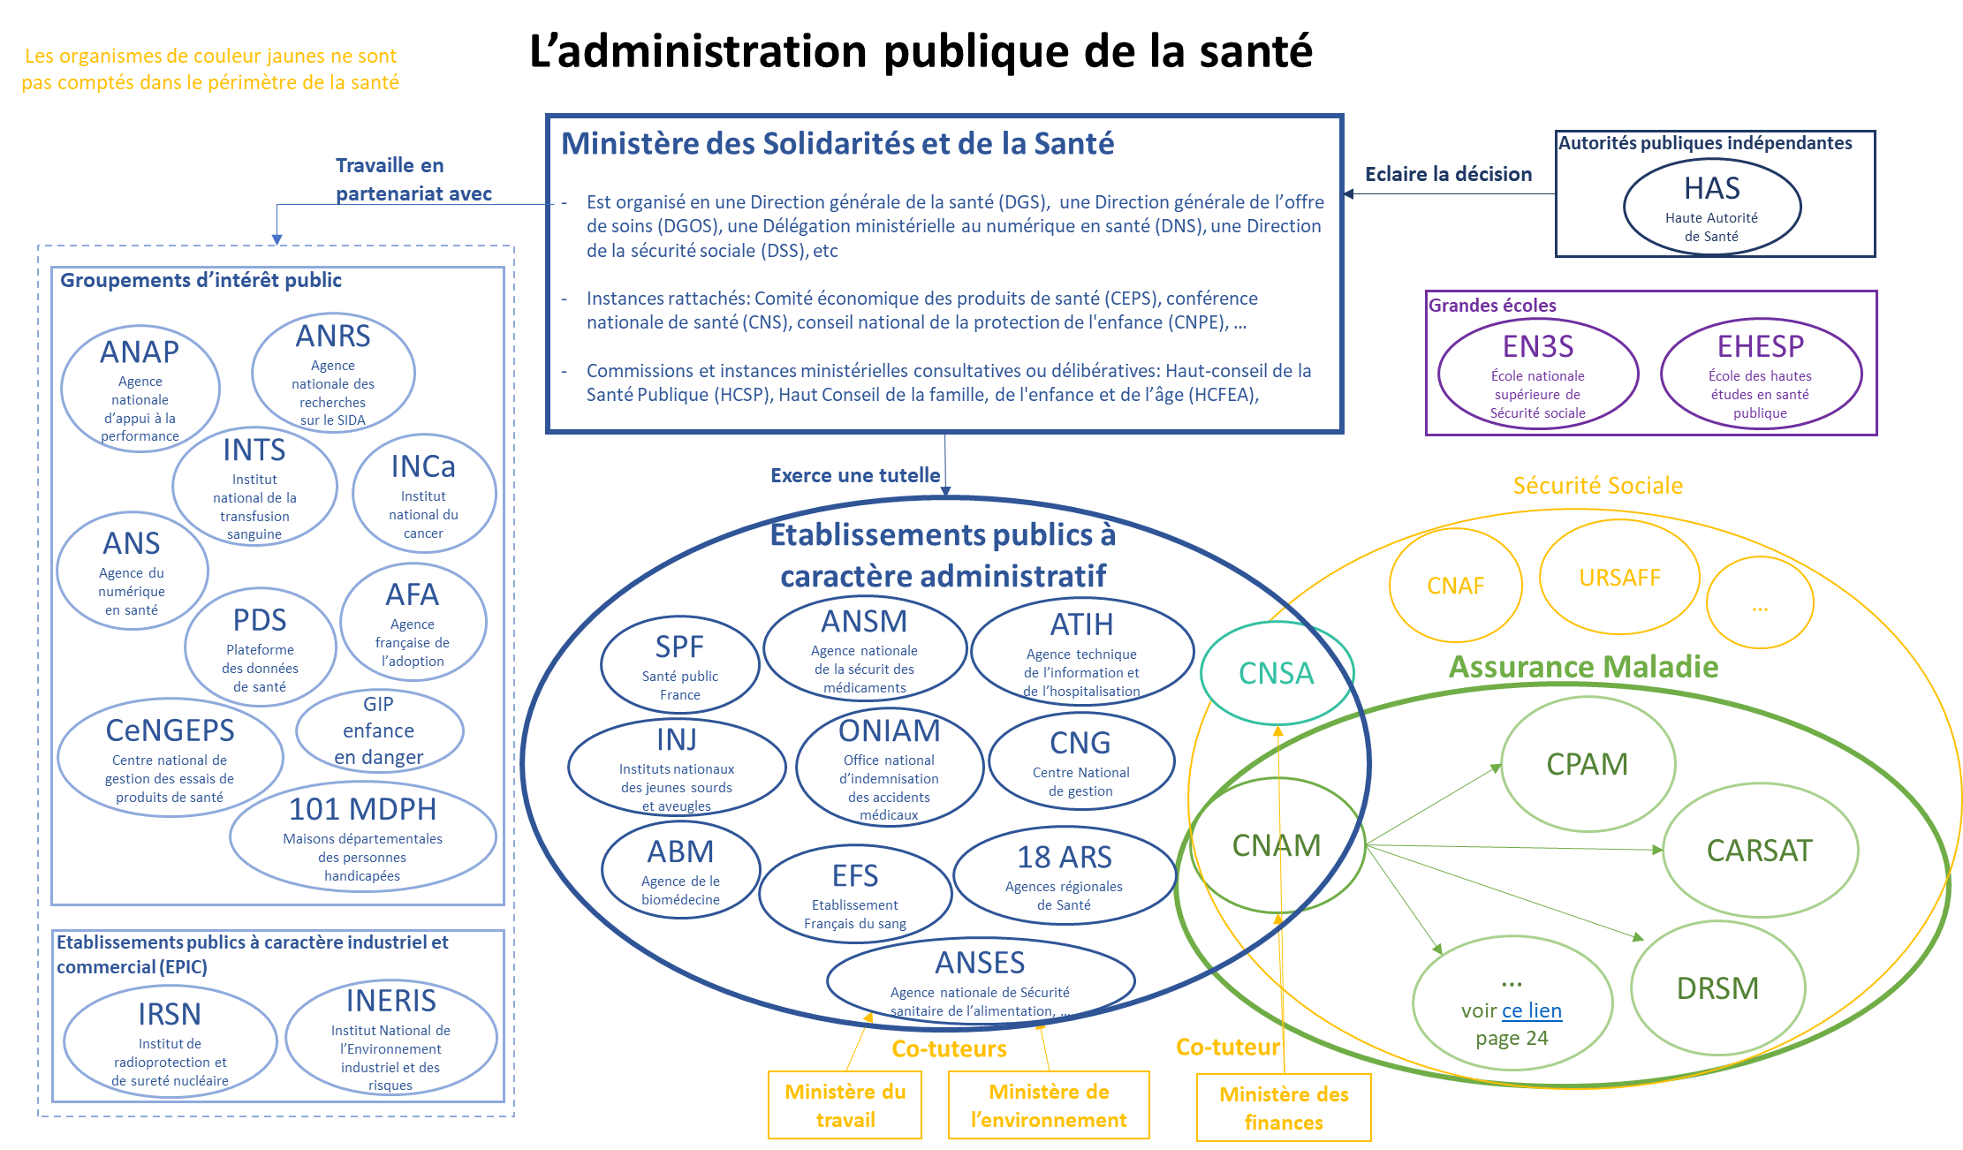
Le diagramme suivant décrit les entités travaillant pour le secteur de la santé :

Les EPIC (l'IRSN et l'INERIS), et les GIP enfance en danger et l'agence française de l'adoption, ne sont pas comptés dans le périmètre "santé"
N.B. : On cherche les ETP ou ETPT. Le cas échéant, on prendra les effectifs réels, ou les emplois autorisés
 |  | Effectif ETP | Source
Ministère (hors EPA) |  | 9662 | Jaune2021_fonction_publique-web.pdf
EPA (hors sécurité sociale) | Agence de la Biomédecine | 248.6 | PLFSS 2021 - Annexe 8 (securite-sociale.fr)
 | Agence Nationale de sécurité du médicament et des produits de santé | 948 | PLFSS 2021 - Annexe 8 (securite-sociale.fr)
 | Agence Technique de l’Information et de l’Hospitalisation | 122 | PLFSS 2021 - Annexe 8 (securite-sociale.fr)
 | Etablissement Français du Sang | 8534.6 | https://www.securite-sociale.fr/files/live/sites/SSFR/files/medias/PLFSS/2021/PLFSS-2021-ANNEXE%208.pdf
 | Santé public France | 586 | PLFSS 2021 - Annexe 8 (securite-sociale.fr)
 | Centre national de gestion des praticiens hospitaliers et des personnels de direction de la fonction publique hospitalière (dit Centre national de gestion) | 112 | PLFSS 2021 - Annexe 8 (securite-sociale.fr)
...

